Sejlads - Dag 1
Dato: |  |  |  | Sejladsplanlægning |  |  |  |  |  |  |  |  |  |  |  | Vind
Besætning: |  |  |  | Sejlads fra: |  |  |  |  |  |  |  | Sejlads til:
 |  |  |  | Forventet afgang: | 9:00:00 |  |  |  |  |  |  | Forventet ankomst: | 9:00:00 | Guide: |  | Bide vind 45° |  |  |  |  | Vinkel | Styrbordshalse | Bagbordshalse
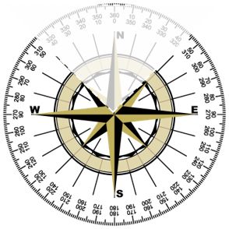
 |  |  |  | Samlet distance: | 0 SM |  |  |  |  |  |  |  |  | Skal udfyldes |  | Vindstyrke | 2 - 3 m/s | 4-6 m/s | 7 - 9 m/s | 10 - 12 m/s
 |  |  |  | Farvandsudsigt: |  |  |  |  |  |  |  |  |  | Kan udfyldes |  | Sejl. Fart (fart gennem vandet) | 2 kn. | 4 kn. | 5 kn. | 5 kn.
 |  |  |  |  |  |  |  |  |  |  |  |  |  | Editeres ikke |  | Adrift | 5° | 7° | 10° | 12°

 |  |  |  | Notater:

Nr. | Waypoints - benævnelse / - position. | Bredde-grad | Længde-grad | Kortkurs | Distance [SM] | Sejlet distance [SM] | Fart [knob] | Tid [Timer] | Tid [Min] | Sejlet tid [Min] | Ankomst tid | Planlagte observationer -Instrukser: |  | Vagtplan:
 |  |  |  |  |  |  |  |  |  |  |  |  |  | Person: | Periode:
 |  | °' | °'
 |  |  |  |  |  |  |  | 0.00 | 0 |  |  |  |  |  |  | Foran for tværs 50° - 80° |  |  |  |  | Vinkel | Styrbordshalse | Bagbordshalse
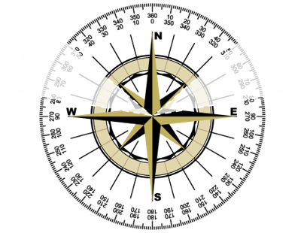
 |  | °' | °' |  |  | 0 |  |  |  | 0 | 9:00:00 |  |  |  |  | Vindstyrke | 2 - 3 m/s | 4-6 m/s | 7 - 9 m/s | 10 - 12 m/s
 |  |  |  |  |  |  |  | 0.00 | 0 |  |  |  |  |  |  | Sejl. Fart (fart gennem vandet) | 3 kn. | 4 kn. | 6 kn. | 6 kn.
 |  | °' | °' |  |  | 0 |  |  |  | 0 | 9:00:00 |  |  |  |  | Adrift | 4° | 6° | 8° | 10°
 |  |  |  |  |  |  |  | 0.00 | 0
 |  | °' | °' |  |  | 0 |  |  |  | 0 | 9:00:00
 |  |  |  |  |  |  |  | 0.00 | 0
 |  | °' | °' |  |  | 0 |  |  |  | 0 | 9:00:00
 |  |  |  |  |  |  |  | 0.00 | 0
 |  | °' | °' |  |  | 0 |  |  |  | 0 | 9:00:00
 |  |  |  |  |  |  |  | 0.00 | 0
 |  | °' | °' |  |  | 0 |  |  |  | 0 | 9:00:00 |  |  |  |  | Halvvind 85° - 115° |  |  |  |  | Vinkel | Styrbordshalse | Bagbordshalse
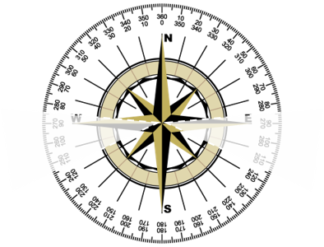
 |  |  |  |  |  |  |  | 0.00 | 0 |  |  |  |  |  |  | Vindstyrke | 2 - 3 m/s | 4-6 m/s | 7 - 9 m/s | 10 - 12 m/s
 |  | °' | °' |  |  | 0 |  |  |  | 0 | 9:00:00 |  |  |  |  | Sejl. Fart (fart gennem vandet) | 4 kn. | 5 kn. | 6 kn. | 7 kn.
 |  |  |  |  |  |  |  | 0.00 | 0 |  |  |  |  |  |  | Adrift | 3° | 5° | 7° | 9°
 |  | °' | °' |  |  | 0 |  |  |  | 0 | 9:00:00
 |  |  |  |  |  |  |  | 0.00 | 0
 |  | °' | °' |  |  | 0 |  |  |  | 0 | 9:00:00
 |  |  |  |  |  |  |  | 0.00 | 0
 |  | °' | °' |  |  | 0 |  |  |  | 0 | 9:00:00
 |  |  |  |  |  |  |  | 0.00 | 0
 |  | °' | °' |  |  | 0 |  |  |  | 0 | 9:00:00
 |  |  |  |  |  |  |  | 0.00 | 0 |  |  |  |  |  |  | Agten for tværs 120° - 160° |  |  |  |  | Vinkel | Styrbordshalse | Bagbordshalse
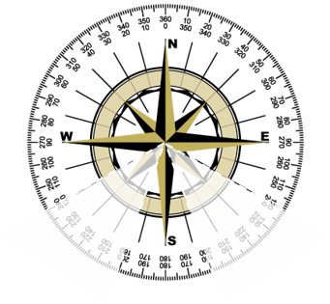
 |  | °' | °' |  |  | 0 |  |  |  | 0 | 9:00:00 |  |  |  |  | Vindstyrke | 2 - 3 m/s | 4-6 m/s | 7 - 9 m/s | 10 - 12 m/s
 |  |  |  |  |  |  |  | 0.00 | 0 |  |  |  |  |  |  | Sejl. Fart (fart gennem vandet) | 4 kn. | 5 kn. | 7 kn. | 7 kn.
 |  | °' | °' |  |  | 0 |  |  |  | 0 | 9:00:00 |  |  |  |  | Adrift | 2° | 4° | 6° | 8°
 |  |  |  |  |  |  |  | 0.00 | 0
 |  | °' | °' |  |  | 0 |  |  |  | 0 | 9:00:00
 |  |  |  |  |  |  |  | 0.00 | 0
 |  | °' | °' |  |  | 0 |  |  |  | 0 | 9:00:00
 |  |  |  |  |  |  |  | 0.00 | 0
 |  | °' | °' |  |  | 0 |  |  |  | 0 | 9:00:00
 |  |  |  |  |  |  |  | 0.00 | 0
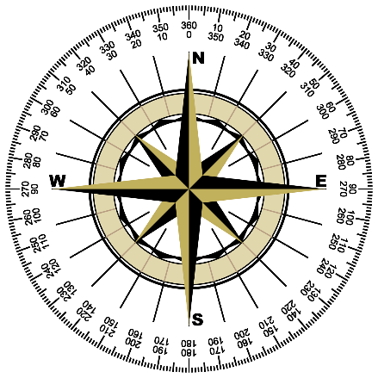
 |  | °' | °' |  |  | 0 |  |  |  | 0 | 9:00:00 |  |  |  |  | Læns 165° - 180° |  |  |  |  | Vinkel | Styrbordshalse | Bagbordshalse
 |  |  |  |  |  |  |  | 0.00 | 0 |  |  |  |  |  |  | Vindstyrke | 2 - 3 m/s | 4-6 m/s | 7 - 9 m/s | 10 - 12 m/s
 |  | °' | °' |  |  |  |  |  |  | 0 | 9:00:00 |  |  |  |  | Sejl. Fart (fart gennem vandet) | 2 kn. | 4 kn. | 5 kn. | 6 kn.
 |  |  |  |  |  |  |  |  |  |  |  |  |  |  |  | Adrift | 0° | 0° | 0° | 0°

Kursberegningsskema
Kursberegningsskema |  |  |  | Vind

 |  |  |  | Bide vind 45° |  |  |  |  | Vinkel | Styrbordshalse | Bagbordshalse
Beh.k.rv. (kort) |  |  | 0 | Vindstyrke | 2 - 3 m/s | 4-6 m/s | 7 - 9 m/s | 10 - 12 m/s
 |  | (angiv + eller - foran tallet) |  | Sejl. Fart (fart gennem vandet) | 2 kn. | 4 kn. | 5 kn. | 5 kn.
Str. | Op mod strømmen | 0 |  | Adrift | 5° | 7° | 10° | 12°

Sejl.k.rv. |  |  | 0
 |  | (angiv + eller - foran tallet)
Afdr. | Op mod vinden | 0

St.k.rv. |  |  | 0
 |  | (angiv + eller - foran tallet) |  | Foran for tværs 50° - 80° |  |  |  |  | Vinkel | Styrbordshalse | Bagbordshalse
Mv. | (- øst) | 0 |  | Vindstyrke | 2 - 3 m/s | 4-6 m/s | 7 - 9 m/s | 10 - 12 m/s
 | (+ vest) |  |  | Sejl. Fart (fart gennem vandet) | 3 kn. | 4 kn. | 6 kn. | 6 kn.
 |  |  |  | Adrift | 4° | 6° | 8° | 10°

St.k.mv. (kompas) |  |  | 0

 |  |  |  | Halvvind 85° - 115° |  |  |  |  | Vinkel | Styrbordshalse | Bagbordshalse
 |  |  |  | Vindstyrke | 2 - 3 m/s | 4-6 m/s | 7 - 9 m/s | 10 - 12 m/s
 |  |  |  | Sejl. Fart (fart gennem vandet) | 4 kn. | 5 kn. | 6 kn. | 7 kn.
 |  |  |  | Adrift | 3° | 5° | 7° | 9°

 |  |  |  | Agten for tværs 120° - 160° |  |  |  |  | Vinkel | Styrbordshalse | Bagbordshalse
 |  |  |  | Vindstyrke | 2 - 3 m/s | 4-6 m/s | 7 - 9 m/s | 10 - 12 m/s
 |  |  |  | Sejl. Fart (fart gennem vandet) | 4 kn. | 5 kn. | 7 kn. | 7 kn.
 |  |  |  | Adrift | 2° | 4° | 6° | 8°

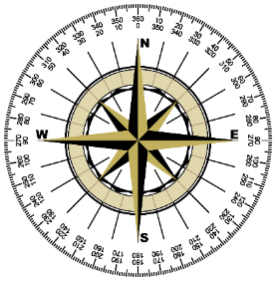
 |  |  |  | Læns 165° - 180° |  |  |  |  | Vinkel | Styrbordshalse | Bagbordshalse
 |  |  |  | Vindstyrke | 2 - 3 m/s | 4-6 m/s | 7 - 9 m/s | 10 - 12 m/s
 |  |  |  | Sejl. Fart (fart gennem vandet) | 2 kn. | 4 kn. | 5 kn. | 6 kn.
 |  |  |  | Adrift | 0° | 0° | 0° | 0°

